Sheet1
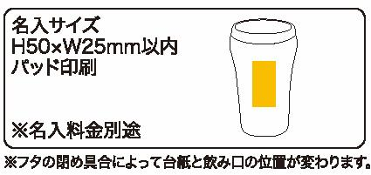
提 案 書

デザインマイタンブラー |  | 参考上代 | ¥450 | 販売価格
 |  | （税別） |  | （税別）
【JAN】 | 4562121886698
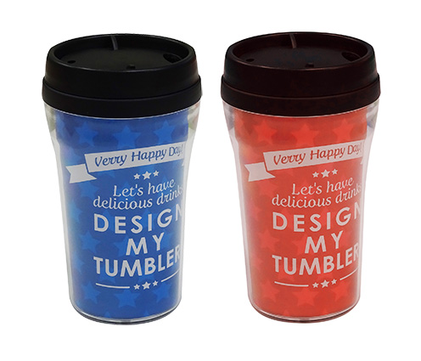 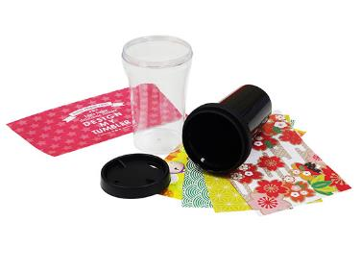 |  |  | 【商品番号】 7166 【本体サイズ】 Φ75*130ｍｍ・280ml・91ｇ 【パッケージサイズ】 81*80*148ｍｍ・130ｇ 【個装形態】 化粧箱入 【色・柄】 レッド・ブルー（色指定不可） 【材質】 ポリスチレン・ポリプロピレン・ポリエチレン 【入数】 80 【商品説明】 お好みの写真やイラストに差し替えて自分だけのタンブラーが作れます 【備考】 SDGsNO.12.14 【生産国】 中国

